Diagnóstico Integral 2020
Pagina 1 de 20 |  |  |  |  |  | PROCESO DE GESTIÓN DOCUMENTAL |  |  |  |  |  |  |  |  | POLICÍA NACIONAL
Código:1GD-FR-0020
Fecha: 04/07/2018 |  |  |  |  |  | DIAGNÓSTICO INTEGRAL PARA LOS ARCHIVOS DE LA POLICÍA NACIONAL
Versión: 0

CIUDAD: LA ESTRELLA |  |  |  |  |  |  |  |  | FECHA ELABORACIÓN DEL DIAGNÓSTICO |  |  |  |  |  |  | 2 |  | 9 |  | 2020
RESPONSABLE DEL DILIGENCIAMIENTO: PT PATRULLERO SAUL FELIPE PEREZ BARRETO (E)
A. IDENTIFICACIÓN
CÓDIGO Y NOMBRE DE LA UNIDAD: 4.14.15 Escuela de Policia Carlos Eugenio Restrepo
FECHA DE CREACIÓN DE LA UNIDAD: 13 DE ABRIL DE 1984 |  |  |  |  |  |  |  |  | ACTO ADMINISTRATIVO DE CREACIÓN DE LA UNIDAD: Decreto 936 del 13/04/1984
DIRECCIÓN DE LA UNIDAD: CLL. 81 SUR 66- 180 |  |  |  |  |  |  |  |  | ACTO ADMINISTRATIVO VIGENTE DE LA UNIDAD: INSTRUCTIVO 000006 DEL 16/09/2019
CORREO ELECTRÓNICO DE LA UNIDAD: escer.direc@policia.gov.co |  |  |  |  |  |  |  |  | TELÉFONO: 3091808 EXT 144 |  |  |  |  |  |  |  | IP: 35051
A.1 DIRECTOR, COMANDANTE O JEFE DE LA UNIDAD:
NOMBRE: |  | JIMENEZ FALLA LILIANA ANDREA DEL PILAR
GRADO: |  | TENIENTE CORONEL
CARGO: |  | DIRECTOR ESCUELA DE POLICÍA CARLOS EUGENIO RESTREPO (E)
TIEMPO EN EL CARGO: |  |  | 6 MESES CON 28 DIAS
A.2 ADMINISTRACIÓN DEL ARCHIVO
Jefe Grupo de Gestión Documental
NOMBRES Y APELLIDOS: ALEXANDER VARGAS |  |  |  |  |  |  |  |  | CAPACITACIÓN O CURSOS EN GESTIÓN DOCUMENTAL Y ARCHIVÍSTICA
GRADO: INTENDENTE |  |  |  |  |  |  |  |  | 1 | Se encuentra realizando curso sobre organización documental en el entorno laboral SENA
CARGO: JEFE GESTION DOCUMENTAL |  |  |  |  |  |  |  |  | 2
TIEMPO EN EL PROCESO DE GESTIÓN DOCUMENTAL (Años, Meses, Días) 0 AÑO / 7 MESES / 14 DIAS |  |  |  |  |  |  |  |  | 3
TIEMPO EN LA INSTITUCIÓN (Años, Meses, Días) 17 AÑOS / 7 MESES / 09 DIAS |  |  |  |  |  |  |  |  | 4
CORREO INSTITUCIONAL alexander.vargas7547@correo.policia.gov.co |  |  |  |  |  |  |  |  | 5
No. CELULAR 3102826474 |  |  |  |  |  |  |  |  | 6
No IP DE LA OFICINA Y/O GRUPO : NO APICA |  |  |  |  |  |  |  |  | 7
CONDICIÓN MÉDICO LABORAL APTO |  |  |  |  |  |  |  |  | 8
Funciones del Jefe Grupo de Gestión Documental
1 | Brindar la información que corresponda de acuerdo a la naturaleza del cargo, a quien la requiera, siguiendo los lineamientos de la normativa establecida.
2 | Implementar el sistema de gestión integral de acuerdo con los lineamientos institucionales, efectuando mejora continua en los procesos que lo requieran
3 | Realizar las actividades establecidas en la gestión documental, aplicando la normativa vigente.
4 | Realizar las actividades establecidas para la implementación del sistema de gestión ambiental en la Policía Nacional.
5 | Guardar la reserva y confidencialidad de los documentos e información que sea de su conocimiento dentro del cumplimiento de sus funciones
6 | Dar buen uso a los elementos asignados bajo su responsabilidad, con el fin de mantenerlos disponibles para el servicio
7 | Las demás que le sean asignadas de acuerdo con la ley, los reglamentos o la naturaleza de su cargo
Responsable Archivo Central
NOMBRES Y APELLIDOS: |  |  |  |  |  |  |  |  | CAPACITACIÓN O CURSOS EN GESTIÓN DOCUMENTAL Y ARCHIVÍSTICA
GRADO: |  |  |  |  |  |  |  |  | 1 | No Aplica
CARGO: |  |  |  |  |  |  |  |  | 2 | No Aplica
TIEMPO EN EL PROCESO DE GESTIÓN DOCUMENTAL (Años, Meses, Días) |  |  |  |  |  |  |  |  | 3 | No Aplica
TIEMPO EN LA INSTITUCIÓN (Años, Meses, Días) |  |  |  |  |  |  |  |  | 4 | No Aplica
CORREO INSTITUCIONAL |  |  |  |  |  |  |  |  | 5 | No Aplica
No. CELULAR |  |  |  |  |  |  |  |  | 6 | No Aplica
No IP DE LA OFICINA Y/O GRUPO |  |  |  |  |  |  |  |  | 7 | No Aplica
CONDICIÓN MÉDICO LABORAL |  |  |  |  |  |  |  |  | 8 | No Aplica

Pagina 2 de 20 |  |  |  |  |  | PROCESO DE GESTIÓN DOCUMENTAL |  |  |  |  |  |  |  |  | POLICÍA NACIONAL
Código:1GD-FR-0020
Fecha: 04/07/2018 |  |  |  |  |  | DIAGNÓSTICO INTEGRAL PARA LOS ARCHIVOS DE LA POLICÍA NACIONAL
Versión: 0

Funciones del Responsable Archivo Central
1 | No Aplica
2 | No Aplica
3 | No Aplica
4 | No Aplica
5 | No Aplica
6 | No Aplica
7 | No Aplica
TALENTO HUMANO
GRADO | APELLIDOS Y NOMBRES |  |  |  | CÉDULA | CARGO ACTUAL | No. De Celular | TIEMPO DE SERVICIO EN LA UNIDAD |  |  | TIEMPO EN EL PROCESO DE GESTIÓN DOCUMENTAL |  |  | NIVEL ACADÉMICO |  |  |  |  | CONDICIÓN MÉDICO LABORAL
 |  |  |  |  |  |  |  | Años | Meses | Días | Años | Meses | Días
IT | VARGAS ALEXANDER |  |  |  | 80227547 | JEFE GESTIÓN DOCUMENTAL | 3102826474 | 1 | 8 | 10 | 0 | 7 | 23 | TECNICO |  |  |  |  | APTO
PT | PEREZ BARRETO SAUL FELIPE |  |  |  | 80730310 | RADICADOR | 3234829886 | 5 | 0 | 10 | 5 | 0 | 10 | TECNICO |  |  |  |  | APTO
APA11 | VARGAS BARBOSA MELIDA EDITH |  |  |  | 39724689 | AUXILIAR DE ARCHIVO | 3193458018 | 11 | 11 | 7 | 3 | 7 | 10 | TECNOLOGA |  |  |  |  | ACTIVO (A)

A.3 NIVEL Y TIPO DE ARCHIVO
NIVEL DE LA UNIDAD |  |  |  |  | Asesor |  | Control |  | Operativo |  |  |  | Administrativo |  |  |  |  | Docente
 |  |  |  |  |  |  |  |  |  |  |  |  |  |  |  |  |  | x
JURISDICCIÓN |  |  |  |  | Dirección |  | Oficina Asesora |  | Región |  |  | Metropolitana |  | Departamento |  |  |  | Escuela de Policía |  | Centro de Instrucción
 |  |  |  |  |  |  |  |  |  |  |  |  |  |  |  |  |  | x
MISIÓN DE LA UNIDAD |  |  |  |  | Direccionar la formación integral del talento humano de la Policía Nacional, a través del sistema educativo policial, en cumplimiento de las funciones de docencia, investigación y proyección social, con el fin de contribuir a la satisfacción de las necesidades de convivencia.
SISTEMA DE ARCHIVO |  |  |  |  | Centralizado |  |  |  |  |  |  | Descentralizado
 |  |  |  |  | X
CLASES DE ARCHIVOS |  |  |  |  | Archivo de Gestión |  | Archivo Intermedio |  | Archivo de Central |  |  | Archivo Histórico |  |  | Número de Depósitos
 |  |  |  |  | X |  |  |  | x |  |  |  |  |  | 2
NUMERO DE DEPENDENCIAS |  |  |  |  | Operativas |  |  |  |  |  |  |  | Administrativas
 |  |  |  |  |  |  |  |  |  |  |  |  | 24
SERVICIOS QUE PRESTA |  |  |  |  | EL GRUPO DE GESTIÓN DOCUMENTAL - ARCHIVO CENTRAL PRESTA LOS SIGUIENTES SERVICIOS
 |  |  |  |  | 1 | Asesorías y Acompañamientos |  |  |  |  | Periodicidad |  | Semanal | Cantidad |  | 4 | Origen |  | Interno
 |  |  |  |  | 2 | Prestamos y Consultas de Documentos |  |  |  |  |  |  | Semanal |  |  | 3 |  |  | Interno Y Externo
 |  |  |  |  | 3 | Transferencias Documentales |  |  |  |  |  |  | Trimestral |  |  | 6 |  |  | Interno
 |  |  |  |  | 4
 |  |  |  |  | 5
 |  |  |  |  | 6
 |  |  |  |  | 7
 |  |  |  |  | PROCESOS TÉCNICOS DE REPROGRAFÍA DESARROLLADOS
 |  |  |  |  | DIGITALIZACIÓN | Unidad de Conservación | Periodicidad | Cantidad | MICROFILMACIÓN |  |  | Soporte |  |  |  | Periodicidad |  |  | Cantidad
 |  |  |  |  |  | No Aplica | No Aplica | no aplica |  |  |  | No Aplica |  |  |  | No Aplica |  |  | No Aplica
 |  |  |  |  |  | Almacenamiento y Administración
 |  |  |  |  |  | GECOP

Pagina 3 de 20 |  |  |  |  |  | PROCESO DE GESTIÓN DOCUMENTAL |  |  |  |  |  |  |  |  | POLICÍA NACIONAL
Código:1GD-FR-0020
Fecha: 04/07/2018 |  |  |  |  |  | DIAGNÓSTICO INTEGRAL PARA LOS ARCHIVOS DE LA POLICÍA NACIONAL
Versión: 0

A.4 PRESUPUESTO ANUAL DEL ARCHIVO
PROPIO: ________________________________________________________ |  |  |  |  |  | ASIGNADO POR LA DEPENDENCIA: _____________X__________ |  |  |  | SEGÚN NECESIDADES:______________________________________________________ |  |  |  |  |  |  | OTRO: ________________________________________
...
B. Inspección y mantenimiento de sistemas de almacenamiento e instalaciones físicas |  |  |  |  |  | Archivo de Central |  |  | REVISTA FISICA
C. Saneamiento ambiental: desinfección, desratización y desinsectación |  |  |  |  |  | Archivo de Central |  |  | la fumigacion se realizo en el utimo trimiestre dela año 2019
D. Monitoreo y control de condiciones ambientales |  |  |  |  |  | Archivo de Central |  |  | SE REALIZA LA PLANILLA Código: 1GD-FR-0015 Fecha: 04-07-2018 Versión: 0
E. Almacenamiento y re-almacenamiento |  |  |  |  |  | Archivo de Central |  |  | TRANSFERENCIA DOCUMENTAL VIGENCIA 2007
F. Prevención de emergencias y atención de desastres. |  |  |  |  |  | RCHIVO CENTRAL Y DE GESTION DE LAS DEPENDENCIAS |  |  | PLAN DE MERGENCIAS EN ARCHIVO 2020
PLAN DE CONSERVACIÓN PREVENTIVA
Programa |  |  |  |  |  | Clase de Archivo |  |  | Actividad
A. Preservación digitla a largo plazo |  |  |  |  |  | NO APLICA |  |  | NO APLICA
EVIDENCIA FOTOGRÁFICA
SE DEBERÁ ANEXAR FOTOGRAFÍAS QUE DEN CUANTA DE LAS CONDICIONES DE ORGANIZACIÓN, ADMINISTRACIÓN, CUSTODIA Y CONSERVACIÓN DE LOS ACERVOS DOCUMENTALES
Plan de conservación de preventiva
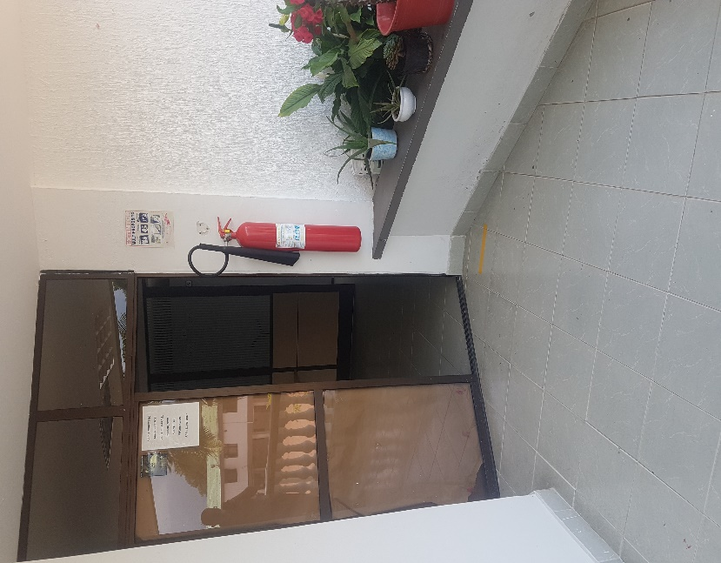

Fecha de Elaboración |  |  | 9 | 9 | 2021 |  | Fecha de Elaboración |  | 9 | 9
Diagnostico Elaborado por: |  |  | Patrullero Saul Felipe Perez Barreto |  |  |  | Jefe Grupo de Gestión Documental (E) |  | Patrullero Saul Felipe Perez Barreto
...
 |  |  | Grado Nombres y Apellidos |  |  |  |  |  | Grado Nombres y Apellidos

Firma |  |  |  |  |  |  | Firma

